Sheet1
同步带轮计算手册

 |  | 带高hs(mm) | 2.4 | 齿高ht(mm) | 1.21 | a(mm) | 0.595
同步带类型 | H3M
 |  | 齿形参数 | 大带轮 | 小带轮
 |  | Hg(mm) | 1.219 | 1.219
大带轮齿数 | 61 | X(mm) | 0.028 | 0.028
节径(mm) | 58.251 | R1(mm) | 0.927 | 0.927
外径(mm) | 57.489 | R2(mm) | 0.191 | 0.191
 |  | Φ(°) | 8 | 8
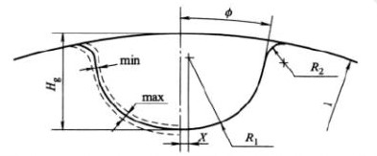
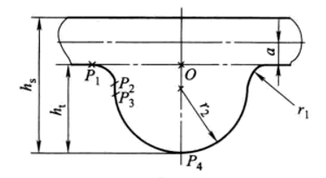
小带轮齿数 | 30
节径(mm) | 28.648
外径(mm) | 27.886

皮带齿数 | 247.29
中心距(mm) | 302.32
皮带节线长度(mm) | 741.87

中心距（mm） | 303.1 |  | 同步带轮齿形 |  |  | 同步带齿形
皮带齿数 | 247.81

